상품제안서
원터치 컵보틀 300ml | 상품코드: S39122

 |  |  |  |  |  |  | 02-713-8555 | www.synergygift.co.kr
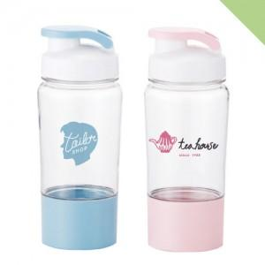

【상세/제작정보】 | <p><span style="font-size: 14pt;">※ 운임비 별도 발생 됩니다.</span></p>

【인쇄/포장옵션】 | 실크 / 포장지포장

【공급단가】 | 수량 | 100~ | 300~ | 1,000~ | 5,000~ | 10,000~
*VAT별도 | 핑크 | 2,340원 | 2,240원 | 2,130원 | 2,060원 | 2,020원
 | 블루 | 2,340원 | 2,240원 | 2,130원 | 2,060원 | 2,020원

【상품 URL】 | https://www.synergygift.co.kr:443/src/goods_detail.php?gdno=39122

